第1课
如何识别真假成长期
第1天听课后所得：
1、不要投资概念、题材股，看似很牛，实则没有业绩支撑

2、茅指数公司下跌要区分是共性问题还是个性问题

3、普及什么是概念、题材、行业、板块、产业链
1）概念：指的是具有特定概念或主题的股票
题材:通常指由于一些突发事件、重大事件或特有现象而使部分个股具有一些共同的特征(题材)
注：无论是【概念股】还是【题材股】本质是相同的，就是让市场借题发挥，引起大众跟风炒作。
2）行业：是指从事国民经济中，进行同性质的产品生产、制造或销售个人或公司的集体称呼
行业根据由大到小的划分，分为:一级、二级、三级
不同的机构定义同一个公司可能会有不一样的结果
通常使用比较广泛的是:申万行业
3）板块:是指属于某个行业或概念的股票集合
比如锂电池板块，减肥概念板块
4）产业链（分上中下游）:以产品为对象，以投入产出为纽带，以价值增值为导向，以满足用户需求为目标的完整链条。是行业的集合，企业是产业链的载体。
注:新兴技术、产品相对应产业和概念在发展初始阶段是无法完全区分，比如新能源车、AI智能，他们代表着一个技术、产品概念，
但是也代表了一个庞大的产业链在后期的分析需要逐步进行行业细分选。

4、随着分析的深入，行业的落地会越来越精确
分析逻辑：概念的出现--产业链--行业--公司
如出现了碳中和概念，涉及到新能源，那么新能源车包括电动乘用车也就到了比亚迪，就类似这个一样传承，层层的递进。
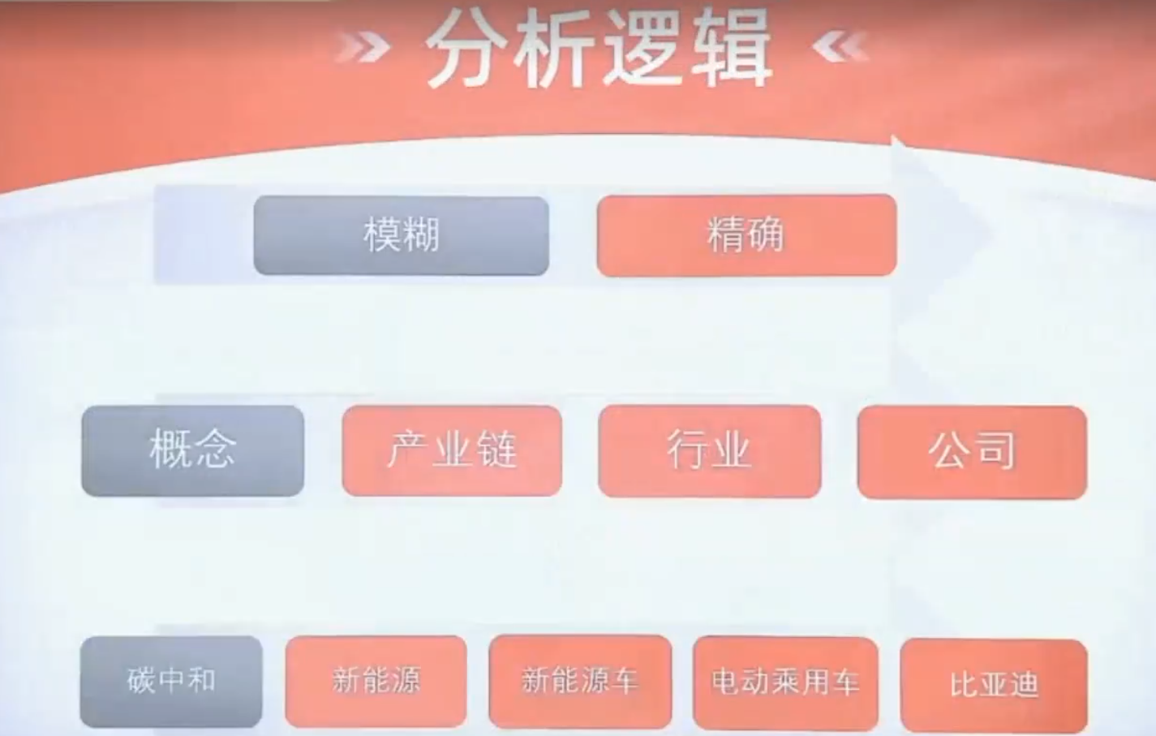

5、有些公司下跌了能买（如行业共性导致），有些公司下跌了不能买，如科沃斯市场被抢占导致营收与利润减少

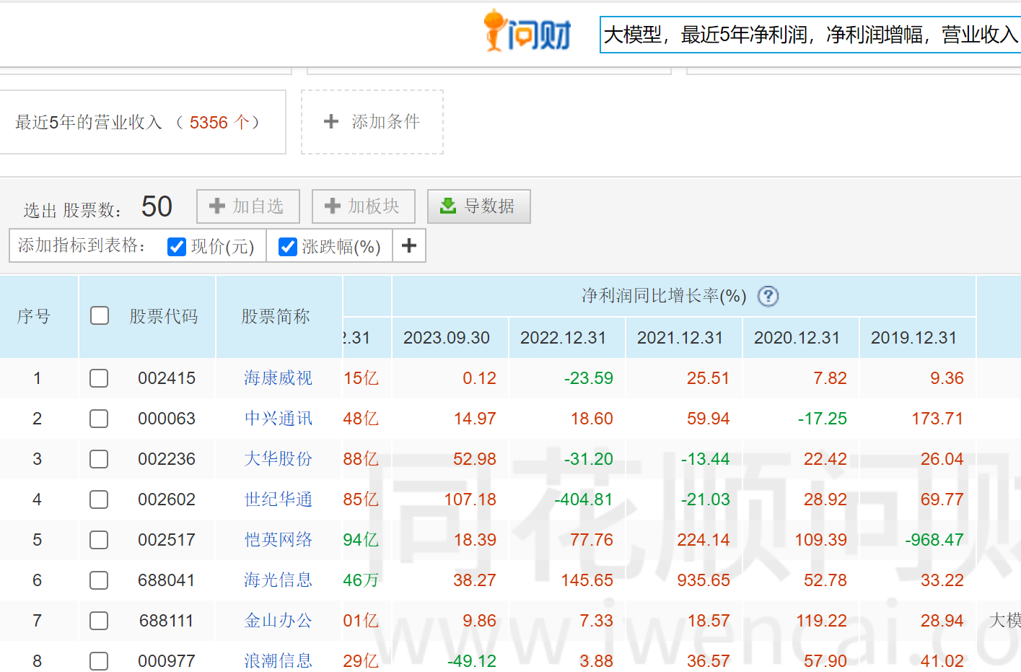
6、可通过i问财搜营收及利润情况，判断行业是否处在成长期，如：大模型，最近5年净利润，净利润增幅，营业收入
可看到各企业每年的数据浮动较大，盈利都不稳定，不是成长期的走势。

7、并不是所有的行业都经历完整的生命周期，举例：共享单车，靠融资发展，商业模式简单，无壁垒没护城河，
门槛太低，大量的竞争者都可去抢占市场。也没能赚到钱，最终资金链断裂，行业直接从初创期到衰退期。

